E3-1-ISI1-4-005 SCEN
Contenu | Décomposer le système d'information
Id | E3-1-ISI1-4-005
Objectifs pédag.
Capacités visées

Diapos originelles | 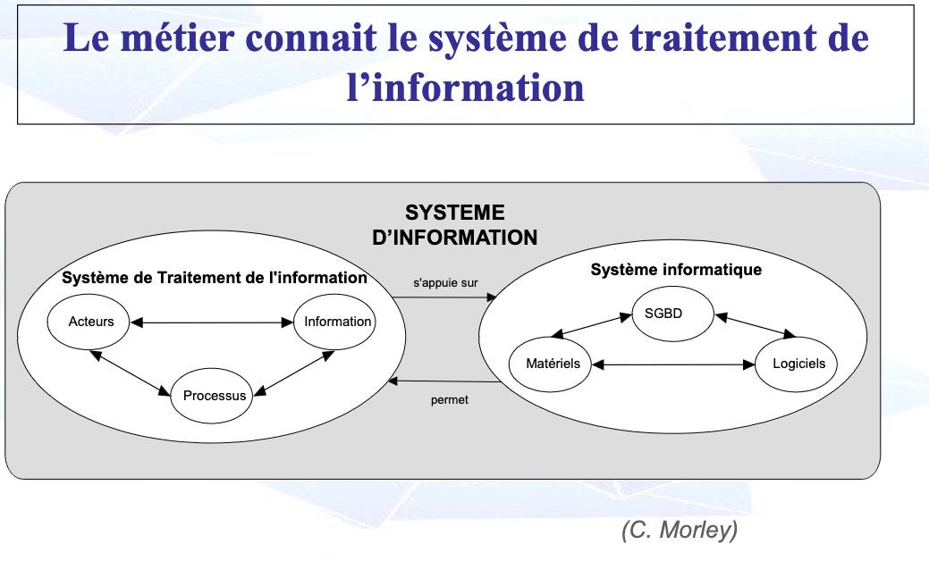
Diapos originelles
Pré-requis | Notions introduites | Visuel | Audio / texte | Intéractions
 |  | 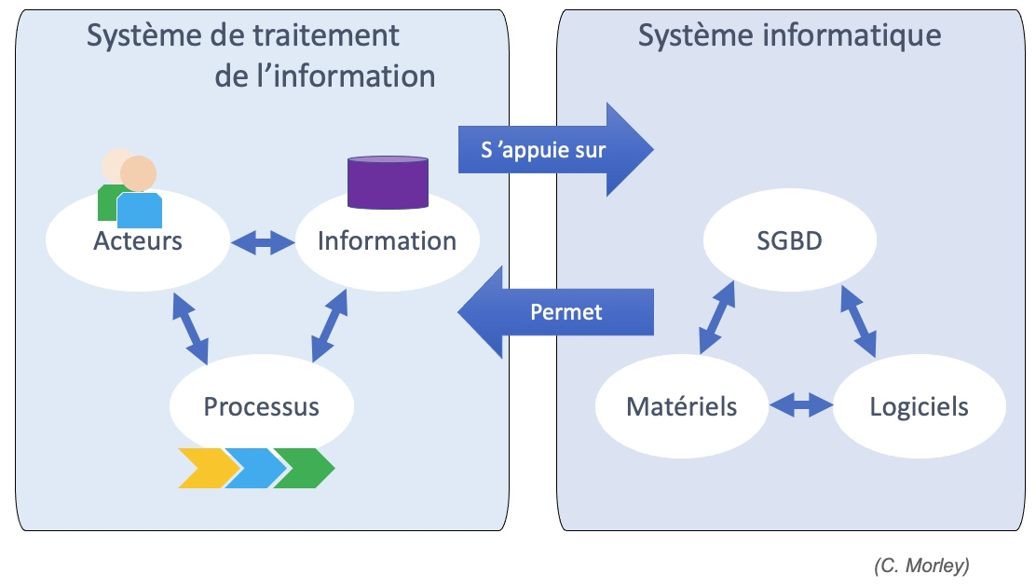 | Regardons tout d'abord le système de traitement de l'information, ou S.T.I.. Un acteur peut accèder à de l'information. De l'information peut aussi lui être envoyée, via sa messagerie par exemple. Il peut être engagé dans l'exécution d'une activité au sein d'un processus. Il peut aussi être tenu informé sur la performance d'un autre processus. Les processus dématérialisés de traitement de l'information consomment et produisent de l'information. Ce système s'appuie sur le système informatique qui correspond à la solution technologique devant répondre aux exigences du STI. Le S.T.I. correspond à une vue conceptuelle et symbolique, alors que le système informatique correspond à une vue logique & physique. La première est proche de la maîtrise d'ouvrage et la seconde est une préoccupation de la maîtrise d'œuvre des projets du système d'information.

